Trailes&Semi-TRail.GVW>3,5T
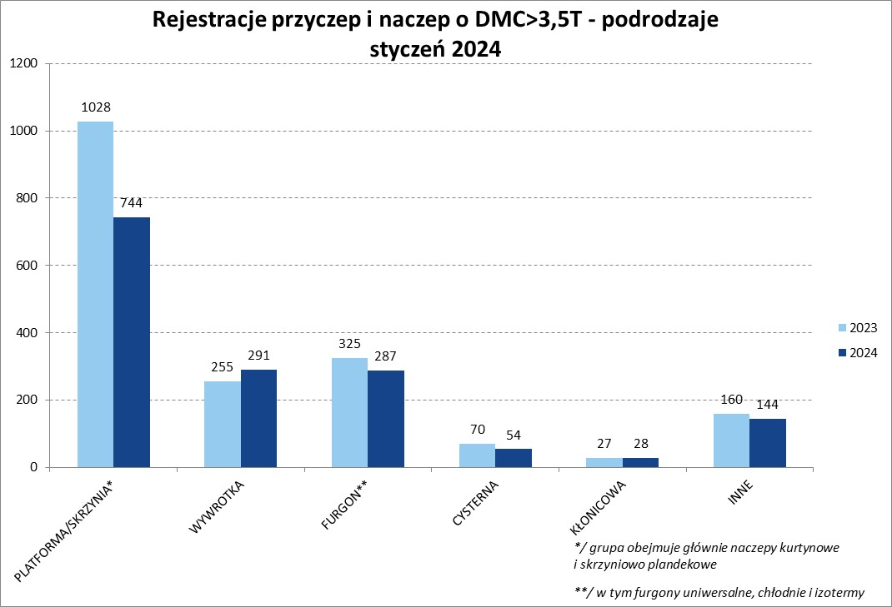
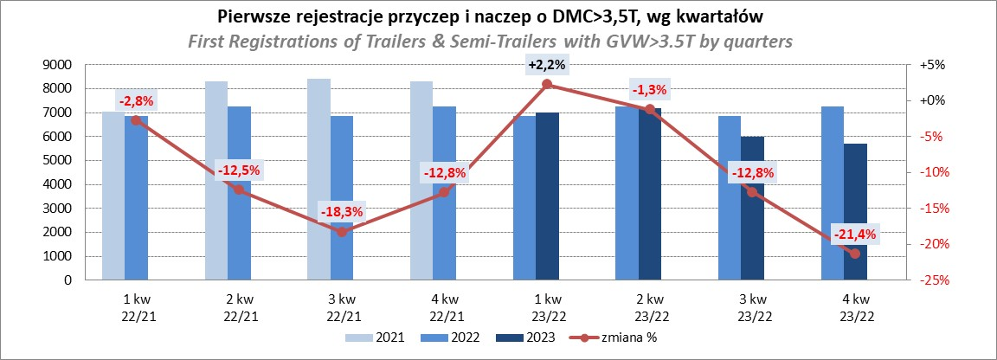
PZPM |  |  |  |  |  | 2024-02-09
Pierwsze rejestracje NOWYCH przyczep i naczep* o DMC>3,5T, udział w rynku %
First Registrations of NEW Trailers & Semi-Trailers with GVW>3.5T, Market Share %
 |  |  |  |  |  | Sztuki / Units
Pozycja | Marka | Rok narastająco Styczeń - Styczeń
 |  | YTD January - January
 |  | 2024 |  | 2023 |  | Zmiana % r/r
No. | Make
 |  | Ogółem | Udział % | Ogółem | Udział % | Change % y/y
 |  | Total | Mkt shr % | Total | Mkt shr %
1 | SCHMITZ CARGOBULL | 266 | 17.18% | 379 | 20.32% | -29.8%
2 | KOEGEL | 232 | 14.99% | 93 | 4.99% | 149.5%
3 | WIELTON | 195 | 12.60% | 263 | 14.10% | -25.9%
4 | KRONE | 141 | 9.11% | 324 | 17.37% | -56.5%
5 | BODEX | 68 | 4.39% | 60 | 3.22% | 13.3%
6 | WECON | 57 | 3.68% | 70 | 3.75% | -18.6%
7 | CHEREAU | 54 | 3.49% | 1 | 0.05% | 5300.0%
8 | SCHWARZMUELLER | 52 | 3.36% | 66 | 3.54% | -21.2%
9 | KEMPF | 42 | 2.71% | 34 | 1.82% | 23.5%
10 | KAESSBOHRER | 34 | 2.20% | 75 | 4.02% | -54.7%
11 | ZASŁAW | 30 | 1.94% | 23 | 1.23% | 30.4%
12 | INTER CARS - FEBER | 28 | 1.81% | 22 | 1.18% | 27.3%
13 | MEGA | 25 | 1.61% | 45 | 2.41% | -44.4%
14 | MHS | 24 | 1.55% | 16 | 0.86% | 50.0%
15 | FLIEGL | 18 | 1.16% | 33 | 1.77% | -45.5%
16 | BENALU | 16 | 1.03% | 22 | 1.18% | -27.3%
 | MEILLER-KIPPER | 16 | 1.03% | 10 | 0.54% | 60.0%
18 | STAS | 11 | 0.71% | 6 | 0.32% | 83.3%
 | CIMC | 11 | 0.71% | 21 | 1.13% | -47.6%
 | BERGER | 11 | 0.71% | 28 | 1.50% | -60.7%
 | Pozostałe / Others | 217 | 14.0% | 274 | 14.7% | -20.8%
 | OGÓŁEM / TOTAL | 1548 | 100% | 1865 | 100% | -17.0%
*/ bez rejestracji czasowych
Źródło: analizy PZPM na podstawie CEP
Source: PZPM analysis based on Central Register of Vehicles

Semi-Trailers GVW>3,5T
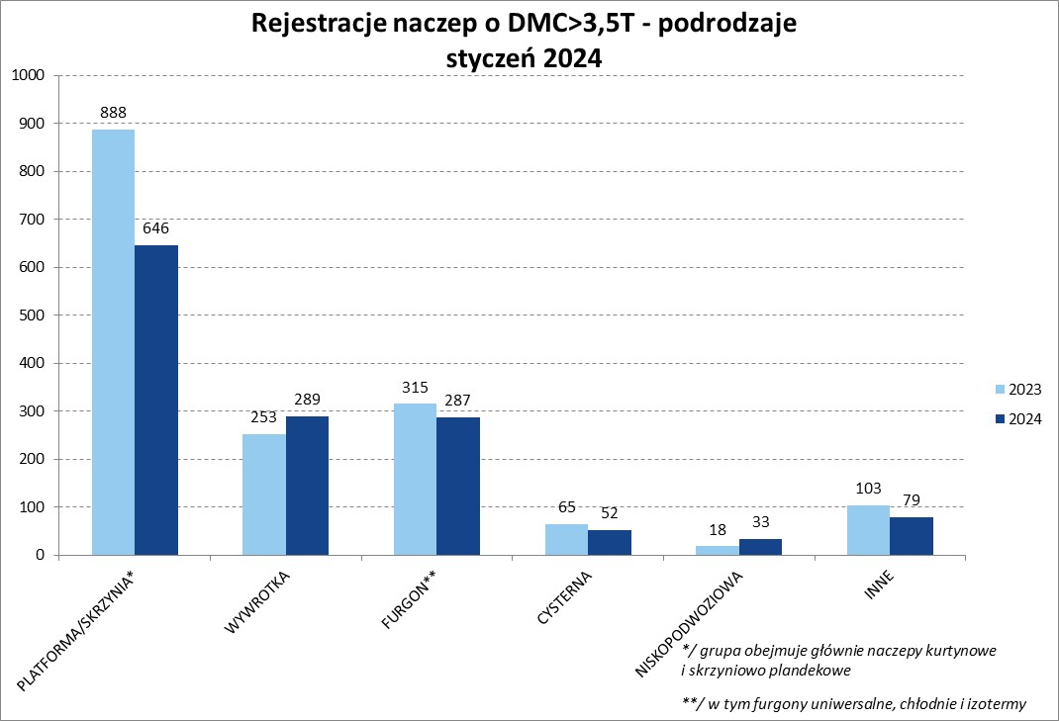
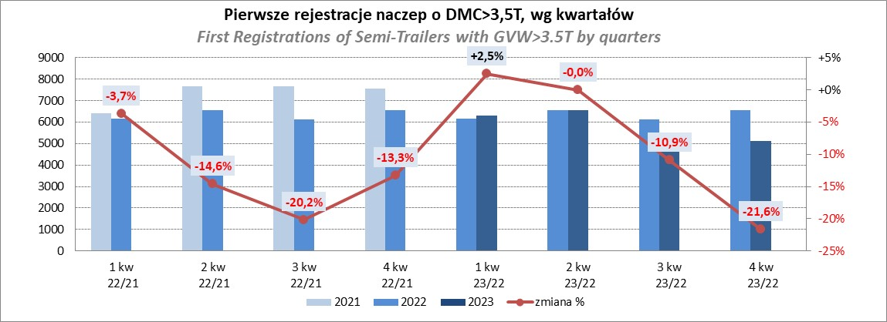
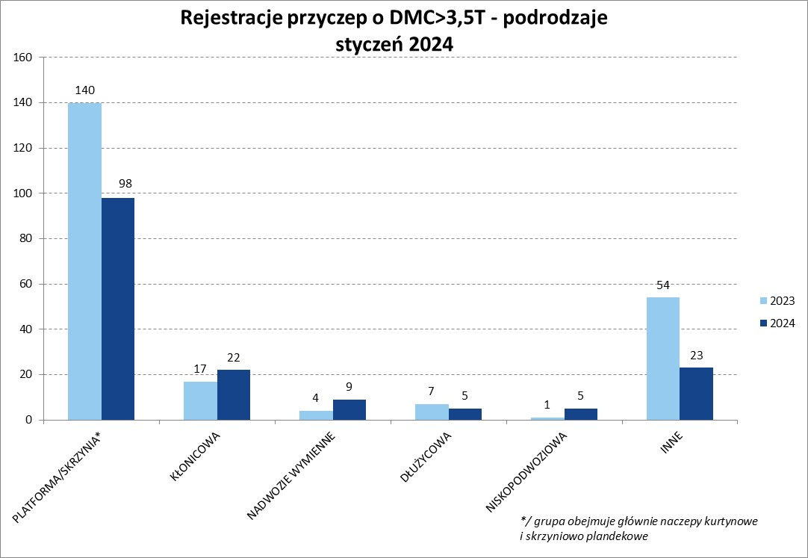
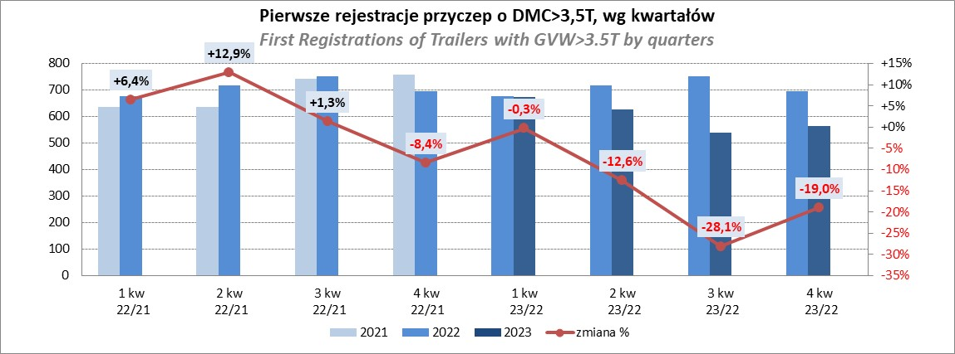
PZPM |  |  |  |  |  | 2024-02-09
Pierwsze rejestracje NOWYCH naczep* o DMC>3,5T, udział w rynku %
First Registrations of NEW Semi-Trailers with GVW>3.5T, Market Share %
 |  |  |  |  |  | Sztuki
Pozycja | Marka | Rok narastająco Styczeń - Styczeń
 |  | YTD January - January
 |  | 2024 |  | 2023 |  | Zmiana % r/r
No. | Make
 |  | Ogółem | Udział % | Ogółem | Udział % | Change % y/y
 |  | Total | Mkt shr % | Total | Mkt shr %
1 | SCHMITZ CARGOBULL | 266 | 19.2% | 379 | 23.08% | -29.8%
2 | KOEGEL | 232 | 16.7% | 91 | 5.54% | 154.9%
3 | WIELTON | 166 | 12.0% | 248 | 15.10% | -33.1%
4 | KRONE | 141 | 10.2% | 324 | 19.73% | -56.5%
5 | BODEX | 68 | 4.9% | 60 | 3.65% | 13.3%
6 | CHEREAU | 54 | 3.9% | 1 | 0.06% | 5300.0%
7 | SCHWARZMUELLER | 49 | 3.5% | 66 | 4.02% | -25.8%
8 | KEMPF | 42 | 3.0% | 34 | 2.07% | 23.5%
9 | KAESSBOHRER | 34 | 2.5% | 75 | 4.57% | -54.7%
10 | ZASŁAW | 28 | 2.0% | 16 | 0.97% | 75.0%
 | INTER CARS - FEBER | 28 | 2.0% | 22 | 1.34% | 27.3%
12 | MEGA | 25 | 1.8% | 45 | 2.74% | -44.4%
13 | FLIEGL | 17 | 1.2% | 30 | 1.83% | -43.3%
14 | BENALU | 16 | 1.2% | 22 | 1.34% | -27.3%
15 | MEILLER-KIPPER | 14 | 1.0% | 8 | 0.49% | 75.0%
16 | CIMC | 11 | 0.8% | 21 | 1.28% | -47.6%
 | STAS | 11 | 0.8% | 6 | 0.37% | 83.3%
 | BERGER | 11 | 0.8% | 28 | 1.71% | -60.7%
19 | KNAPEN | 10 | 0.7% | 6 | 0.37% | 66.7%
 | KRAKER | 10 | 0.7% | 4 | 0.24% | 150.0%
 | Pozostałe / Others | 153 | 11.0% | 156 | 9.5% | -1.9%
 | OGÓŁEM / TOTAL | 1386 | 100% | 1642 | 100% | -15.6%
*/ bez rejestracji czasowych
Źródło: analizy PZPM na podstawie CEP
Source: PZPM analysis based on Central Register of Vehicles

Light Trailers
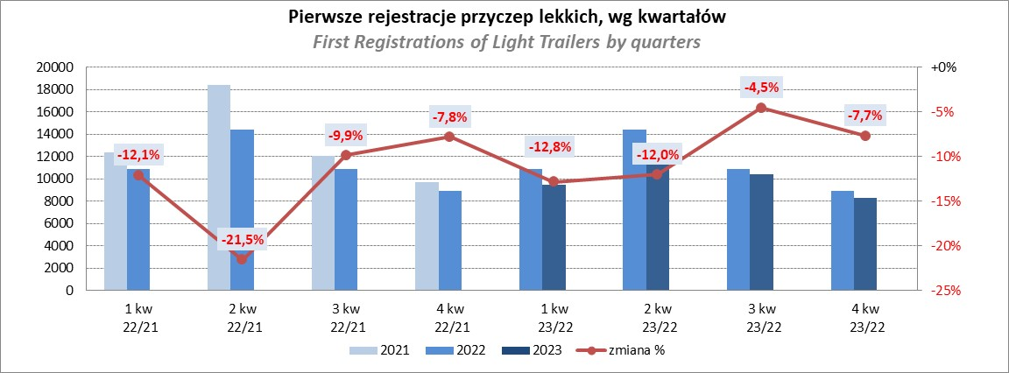
PZPM |  |  |  |  |  | 2024-02-09
Pierwsze rejestracje NOWYCH przyczep lekkich*, udział w rynku %
First Registrations of NEW Light Trailers*, Market Share %
 |  |  |  |  |  | Sztuki / Units
Pozycja | Marka | Rok narastająco Styczeń - Styczeń
 |  | YTD January - January
 |  | 2024 |  | 2023 |  | Zmiana % r/r
No. | Make
 |  | Ogółem | Udział % | Ogółem | Udział % | Change % y/y
 |  | Total | Mkt shr % | Total | Mkt shr %
1 | NEPTUN-SORELPOL | 603 | 23.55% | 663 | 24.13% | -9.0%
2 | TEMARED | 584 | 22.80% | 622 | 22.63% | -6.1%
3 | ZASŁAW | 149 | 5.82% | 177 | 6.44% | -15.8%
4 | NIEWIADÓW | 136 | 5.31% | 204 | 7.42% | -33.3%
5 | RYDWAN | 126 | 4.92% | 130 | 4.73% | -3.1%
6 | FARO | 120 | 4.69% | 94 | 3.42% | 27.7%
7 | MARTZ | 83 | 3.24% | 131 | 4.77% | -36.6%
8 | WIOLA | 69 | 2.69% | 65 | 2.37% | 6.2%
9 | BRENDERUP-THULE TRAILERS | 64 | 2.50% | 51 | 1.86% | 25.5%
10 | FRACHT | 53 | 2.07% | 35 | 1.27% | 51.4%
11 | WIDPOL | 46 | 1.80% | 48 | 1.75% | -4.2%
12 | STIM | 39 | 1.52% | 31 | 1.13% | 25.8%
13 | LORRIES | 30 | 1.17% | 37 | 1.35% | -18.9%
 | W.N.P. M.SUSKI | 30 | 1.17% | 36 | 1.31% | -16.7%
15 | GŁOWACZ | 27 | 1.05% | 33 | 1.20% | -18.2%
16 | MASTER-TECH | 25 | 0.98% | 27 | 0.98% | -7.4%
17 | SPAWLINE | 23 | 0.90% | 22 | 0.80% | 4.5%
18 | K.T.S. SUSKI | 22 | 0.86% | 14 | 0.51% | 57.1%
 | CARRO | 22 | 0.86% | 16 | 0.58% | 37.5%
20 | SIDECAR | 21 | 0.82% | 29 | 1.06% | -27.6%
 | Pozostałe / Others | 289 | 11.3% | 283 | 10.3% | 2.1%
 | OGÓŁEM / TOTAL | 2561 | 100% | 2748 | 100% | -6.8%
*/ bez rejestracji czasowych
Źródło: analizy PZPM na podstawie CEP
Source: PZPM analysis based on Central Register of Vehicles

Agri.Trailers
PZPM |  |  |  |  |  | 2024-02-09
Pierwsze rejestracje NOWYCH przyczep ciężarowych rolniczych*, udział w rynku %
First Registrations of NEW Agricultural Trailers*, Market Share %
 |  |  |  |  |  | Sztuki / Units
Pozycja | Marka | Rok narastająco Styczeń - Styczeń
 |  | YTD January - January
 |  | 2024 |  | 2023 |  | Zmiana % r/r
No. | Make
 |  | Ogółem | Udział % | Ogółem | Udział % | Change % y/y
 |  | Total | Mkt shr % | Total | Mkt shr %
1 | PRONAR | 112 | 27.12% | 203 | 40.44% | -44.8%
2 | METAL-FACH | 54 | 13.08% | 52 | 10.36% | 3.8%
3 | METALTECH | 38 | 9.20% | 42 | 8.37% | -9.5%
4 | MEPROZET | 31 | 7.51% | 17 | 3.39% | 82.4%
5 | PPHU WODZIŃSKI | 23 | 5.57% | 18 | 3.59% | 27.8%
6 | JOSKIN | 19 | 4.60% | 11 | 2.19% | 72.7%
7 | POMOT | 18 | 4.36% | 11 | 2.19% | 63.6%
8 | WIELTON | 15 | 3.63% | 35 | 6.97% | -57.1%
9 | ZASŁAW | 13 | 3.15% | 11 | 2.19% | 18.2%
10 | TECHMONT | 12 | 2.91% | 6 | 1.20% | 100.0%
11 | URSUS | 7 | 1.69% | 6 | 1.20% | 16.7%
 | BBC | 7 | 1.69% | 13 | 2.59% | -46.2%
 | FLIEGL | 7 | 1.69% | 8 | 1.59% | -12.5%
14 | MARPOL | 6 | 1.45% | 20 | 3.98% | -70.0%
 | CYNKOMET | 6 | 1.45% | 6 | 1.20% | 0.0%
 | Pozostałe / Others | 45 | 10.9% | 43 | 8.6% | 4.7%
 | OGÓŁEM / TOTAL | 413 | 100% | 502 | 100% | -17.7%
*/ bez rejestracji czasowych
Źródło: analizy PZPM na podstawie CEP
Source: PZPM analysis based on Central Register of Vehicles
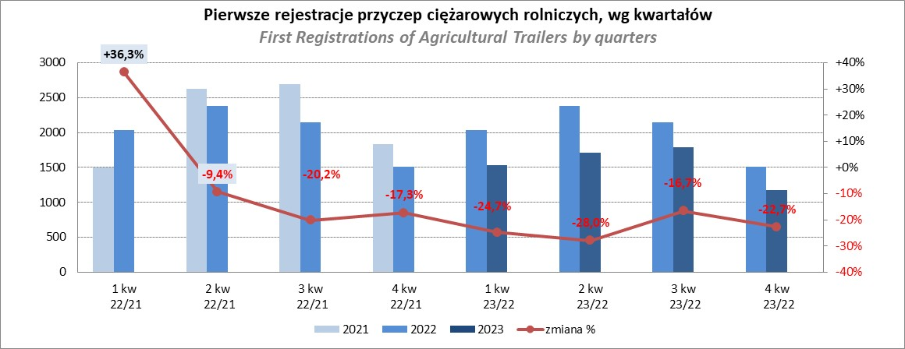

PZPM
Source: PZPM analysis based on Central Register of Vehicles

Agri Tractors
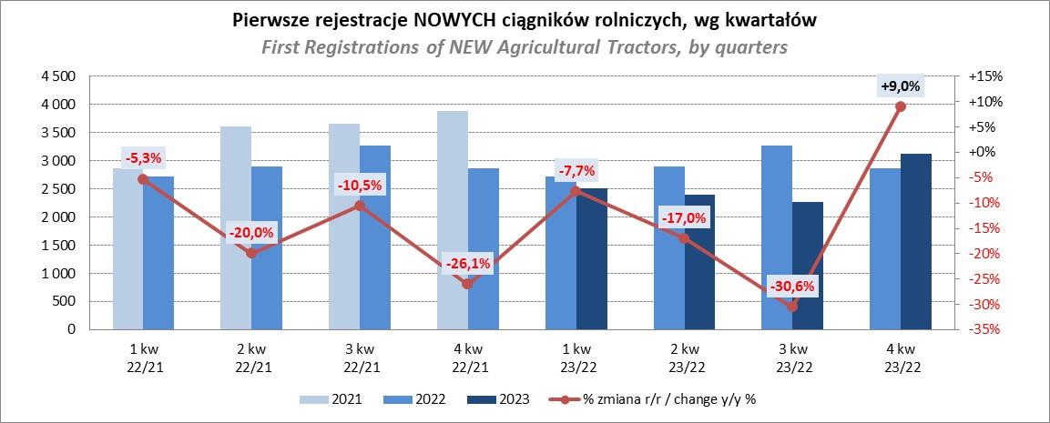
PZPM |  |  |  |  |  | 2024-02-09
Pierwsze rejestracje NOWYCH ciągników rolniczych*, udział w rynku %
First Registrations of NEW Agricultural Tractors*, Market Share %
 |  |  |  |  |  | Sztuki / Units
Pozycja | Marka | Rok narastająco Styczeń - Styczeń
 |  | YTD January - January
 |  | 2024 |  | 2023 |  | Zmiana % r/r
No. | Make
 |  | Ogółem | Udział % | Ogółem | Udział % | Change % y/y
 |  | Total | Mkt shr % | Total | Mkt shr %
1 | NEW HOLLAND | 189 | 27.12% | 112 | 15.73% | 68.8%
2 | KUBOTA | 104 | 14.92% | 98 | 13.76% | 6.1%
3 | JOHN DEERE | 59 | 8.46% | 113 | 15.87% | -47.8%
4 | SOLIS | 43 | 6.17% | 29 | 4.07% | 48.3%
5 | DEUTZ-FAHR | 42 | 6.03% | 69 | 9.69% | -39.1%
6 | CASE IH | 30 | 4.30% | 53 | 7.44% | -43.4%
7 | VALTRA | 27 | 3.87% | 42 | 5.90% | -35.7%
8 | FARMTRAC | 26 | 3.73% | 20 | 2.81% | 30.0%
9 | MASSEY FERGUSON | 24 | 3.44% | 37 | 5.20% | -35.1%
10 | CLAAS | 20 | 2.87% | 17 | 2.39% | 17.6%
 | ARBOS | 20 | 2.87% | 8 | 1.12% | 150.0%
12 | ZETOR | 15 | 2.15% | 33 | 4.63% | -54.5%
 | STEYR | 15 | 2.15% | 13 | 1.83% | 15.4%
14 | FENDT | 14 | 2.01% | 28 | 3.93% | -50.0%
15 | LS | 11 | 1.58% | 3 | 0.42% | 266.7%
 | Pozostałe / Others | 58 | 8.3% | 37 | 5.2% | 56.8%
 | OGÓŁEM / TOTAL | 697 | 100% | 712 | 100% | -2.1%
*Pojazdy zarejestrowane jako Ciągniki Rolnicze bez wyróżnionych jako potencjalne ATV / UTV
** Liczby zawierają rejestracje czasowe na koniec miesięcy
Źródło: analizy PZPM na podstawie CEP
*Vehicles registered as Agricultural Tractors without considered as ATV / UTV
Source: PZPM analysis based on Central Register of Vehicles

